キューシート
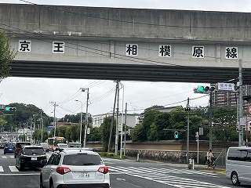
2024BRM1027奥多摩周遊200km |  |  |  |  |  |  | 正版：２０２４年１０月１９日 Ver.1.0
＊キューシートは予告なく変更する場合があります。 |  |  |  |  |  | T:都道 | 2024-09-12
＊台風などの天候によって一部コース変更することがあります。直前にあおばサイトをご確認ください。
 | 合計 | 区間 | 進路 | 「交差点名」 | ［道路標識］ | 道路 | 備考
1 | 0.0 | 0.0 | 左 | スタート 大丸公園(東京都稲城市大丸) |  | 川崎街道T41 | 6:30スタート 6:30～7:00
2 | 2.2 | 2.2 | ┼左 | S 「連光寺坂上」 | [若葉台] | T137
3 | 4.5 | 2.3 | ┬左 | S 「稲城台病院入口」 | [多摩ニュータウン] | 市道 |  | PC1
4 | 4.7 | 0.2 | ┼左 | S 「若葉台小学校西」 |  | T18
5 | 5.1 | 0.4 | ┼左 | S 「多摩東公園」 | [南大沢] | T18・T158 | 南多摩尾根幹線道路
6 | 14.0 | 8.9 | ┼直進 | S 「小山長池トンネル南」 |  | T503 | ベビーザらス・トイザらス
7 | 14.3 | 0.3 | ┤左 | S |  | T503 | 自転車は直進不可
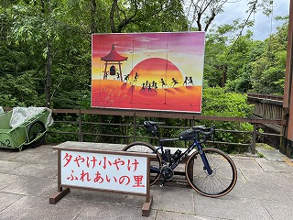
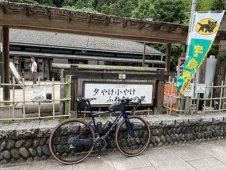
8 | 15.0 | 0.7 | ┼右 | S「小山」 | [橋本] | 町田街道T46
9 | 16.0 | 1.0 | 前方 | PC1京王相模原線 | 直進 | 町田街道T46 | 「京王 相模原線」の撮影 6:58～8:18 区間距離16km
10 | 28.7 | 12.7 | ┼左 | S 「城山大橋」 | [五日市] | 美山道りT61 |  |  |  | PC2
11 | 31.6 | 2.9 | ┼左 | S 「川原宿」 |  | 陣馬街道T521
12 | 37.2 | 5.6 | 左 | PC2 夕やけ小やけふれあいの里 | 折り返し | 陣馬街道T521 | 「夕やけ小やけふれあいの里」看板の撮影 7:35～9:21区間距離21.2km
13 | 42.8 | 5.6 | ┼左 | S 「川原宿」 |  | 陣馬街道T521
14 | 46.9 | 4.1 | ┬左 | S 「上川橋」 | [五日市] | 秋川街道T32
15 | 52.4 | 5.5 | ┬右 | S 「東町」 |  | 檜原街道T33
16 | 60.8 | 8.4 | ┬右 | S 「橘橋」 |  | T205
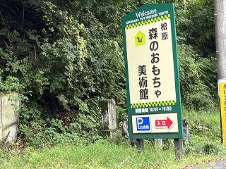
17 | 65.2 | 4.4 | 左 | PC3 森のおもちゃ美術館 | 折り返し | T205 | 「森のおもちゃ美術館」看板の撮影 8:25～10:50 区間距離28.0km
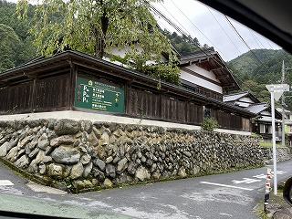
18 | 69.7 | 4.5 | ┤直進 | S 「橘橋」 |  | 檜原街道T33
19 | 78.3 | 8.6 | ┤直進 | S 「上川乗」 |  | 檜原街道T206
20 | 90.4 | 12.1 | 左 | PC４ 都民の森 | 直進 | 檜原街道T206 | 「都民の森」看板の撮影 9:09～12:30 区間距離25.2km |  |  | PC3
21 | 106.5 | 16.1 | ┬右 |  | [甲府・青梅] | R139
22 | 106.9 | 0.4 | ┬右 | S 「深山橋」 | [青梅] | 青梅街道R411
23 | 119.8 | 12.9 | ┤左 | S 「日原街道入口」 |  | 日原街道T204
24 | 130.3 | 10.5 | 右側 | PC５ 日原鍾乳洞 | 折り返し | 日原街道T204 | 「日原鍾乳洞」看板の撮影 10:19～15:10 区間距離39.9km
25 | 140.8 | 10.5 | ┬左 | S 「日原街道入口」 |  | 青梅街道R411
26 | 154.8 | 14.0 | ┼左 | S 「軍畑駅入口」 | [成木] | T193
27 | 157.9 | 3.1 | ┤左 |  | [名栗] | 松の木通り
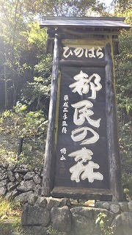
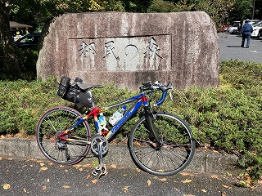
28 | 159.1 | 1.2 | ┬左 |  | [秩父・名栗] | 成木街道T53
29 | 160.0 | 0.9 | 前方 | PC6 小沢トンネル | 折り返し | 成木街道T53 | 「小沢トンネル」又は「上成木橋」の撮影 11:12～17:10 区間距離29.7km
30 | 165.8 | 5.8 | ┬左 | S 「成木五丁目」 | [飯能] | T193 |  |  | PC4
31 | 168.1 | 2.3 | ├右 | S 「成木二丁目西」 | [小曾木] | T194
32 | 169.4 | 1.3 | ┬左 | S 「青梅六中北」 |  | 小曾木街道T28
33 | 170.4 | 1.0 | ├右 | S 「新岩倉大橋」 |  | 岩倉街道T44
34 | 174.7 | 4.3 | ┬左 | S 「青梅インター入口第二」 | [瑞穂] | 岩倉街道T44
35 | 174.8 | 0.1 | ├右 | S 「青梅インター」 |  | 岩倉街道T44
36 | 178.0 | 3.2 | ┼左 | S |  | 青梅街道T5 | 右手セブン・イレブン
37 | 183.3 | 5.3 | ┼左 | S 「大曲り」 |  | 青梅街道T5
38 | 186.7 | 3.4 | ┼右 | S 「奈良橋」 |  | 青梅街道T5
39 | 189.1 | 2.4 | ┼左 | S 「青梅橋」 |  | 青梅街道T5
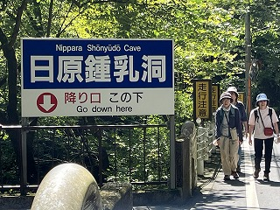
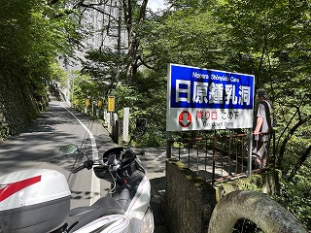
40 | 191.8 | 2.7 | ├右 | S 「小川町東」 |  | 府中街道T17
41 | 193.7 | 1.9 | Y右 | S 「恋ヶ窪」 |  | 府中街道T17
42 | 201.7 | 8.0 | ┼右 | S 「新大丸」 |  | 川崎街道T41 |  |  |  | PC5
43 | 201.8 | 0.1 | 左側 | ゴール 稲城大丸公園 |  |  | 12:23～20:00 区間距離41.8km
 | ※各PCの通過時間は目安ですが、ゴールタイムは必ず指定時間でゴールして下さい。
 | ※装備品の不備が無いようにお願いいたします。（反射ベスト・ベル・充分な光量のライト及びテールライト）
 | ※コース上にシークレットPCを置く場合があります。
 | ※PCでは必ず買い物をしてレシートを貰ってください。
 | ※キューシートは必ずしも正確ではありません。事前にご自身で確認されることをお勧めいたします。

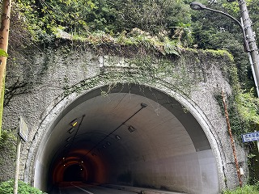
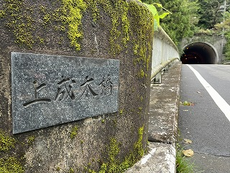
 |  |  |  |  |  |  |  |  |  | PC6

